タイトル
同志社大学様

 |  |  |  |  | 学生勤務管理システム

 |  |  |  |  | 構成管理基準書

 |  |  |  |  | 【 Ver 1.2 】

 |  |  |  |  |  |  |  | 2006-06-20

 |  |  |  |  |  |  |  | 2013-05-01

見出し部タイトル制御テーブル
タイトル項目 |  |  |  |  |  | タイトル項目埋め込み内容
①システム名 |  |  |  |  |  | 学生勤務管理システム
②サブシステム名
③分類名
④作業工程名 |  |  |  |  |  | 開発基準策定
⑤ドキュメント代表名 |  |  |  |  |  | 構成管理基準書
⑥ドキュメント詳細名 |  |  |  |  |  | ※ページ毎に個別入力
⑦作成者 |  |  |  |  |  | 鳥羽 哲也
⑧作成日 |  |  |  |  |  | 2006-06-20
⑦改定者 |  |  |  |  |  | ※ページ毎に個別入力
⑧改定日 |  |  |  |  |  | 2013-05-01
⑨管理記号 |  |  |  |  |  | DUA026
⑩Ｖｅｒ |  |  |  |  |  | 【 Ver 1.2 】

（注1） ①～⑤は、埋め込み内容の先頭１文字は空白にする。

（注2） ⑦と⑧でシート毎に異なる場合は、各シートの該当項目に直接、作成者、作成日を入力する。

(注3） 文字はタイトル部：ＭＳゴシック、本文部：ＭＳ明朝で統一

（注4） 管理番号は、ドキュメント体系の管理番号を使用する。

（注5） ドキュメントＩＤの付け方

 | 管理記号-分類区分（任意に設定）

 | ※管理記号は、別紙 プロジェクト計画書のドキュメント体系を参照

(注6） システム階層の概要

 | システム名 |  |  |  |  |  | ⇒ |  | 人事給与システム

 |  | サブシステム名 |  |  |  |  | ⇒ |  | 人事システム
 |  |  |  |  |  |  |  |  | 給与システム
 |  |  |  |  |  |  |  |  | 移行システム

 |  |  | 機能名

 |  |  |  | 処理名

考え方
システム名 |  |  |  |  | 学生勤務管理システム |  |  |  |  |  |  | 工 程 | 開発基準策定 |  |  |  | 作 成 | 鳥羽 哲也 | 2006-06-20 | 管理記号 | DUA026
サブシステム名 |  |  |  |  |  |  |  |  |  |  |  | ドキュメント | 構成管理基準書 |  |  |  | 改 訂 | 鳥羽 哲也 | 2007-11-28

 | ２． ソフトウェア（開発物件）の構成管理とテスト・本番リリースの考え方

 |  | ソフトウェア（開発物件）の構成管理と、テスト、修正および本番リリースについての考え方は、以下の通り。
 |  | 画面とバッチ処理では、稼動するサーバや環境が異なるため、リポジトリ（バージョン管理データベース）を分割する。

 |  | （１） 単体テスト完了後に、ベースライン(トランク：幹)への登録を行う。

 |  |  |  |  |  | 時間の流れ→
××用リポジトリ
ベースライン(トランク)

 |  |  | 単体テスト完了 |  |  | ベースライン登録

 |  | （２） 組合せ・総合・運用テスト前にタグ付けを行い、静止点を作成する。

××用リポジトリ
ベースライン(トランク)

 |  |  |  |  |  |  | タグ(tags/test/YYYY-MM-DD)を付ける

 |  | （３） 組合せ・総合・運用テスト中に不具合が発生した場合は、トランクにのみ修正を加える。
 |  |  |  | タイミングを見計らってタグを付ける。

××用リポジトリ
ベースライン(トランク)
 |  |  |  |  |  |  |  | 不具合発生

 |  |  |  |  |  |  |  |  |  | 修正を行う。 |  |  |  | タグ(tags/test/YYYY-MM-DD)を付ける

 |  | （４） 本番環境へのリリース時にタグ付けを行い、リリースを行う。
 |  |  |  | バージョン番号は、1.0から0.1ずつカウントアップする。

××用リポジトリ
ベースライン(トランク)

 |  |  |  |  |  |  |  |  |  |  | 本番機にリリースする |  |  |  |  | 本番機にリリースする

 |  |  |  |  |  |  |  |  | バージョンタグ(tags/release/1.0)を付ける |  |  |  |  |  | バージョンタグ(tags/release/1.1)を付ける

構成管理方法
システム名 |  |  |  |  | 学生勤務管理システム | 工 程 | 開発基準策定 | 作 成 | 鳥羽 哲也 | 2006-06-20 | 管理記号 | DUA026
サブシステム名 |  |  |  |  |  | ドキュメント | 構成管理基準書 | 改 訂 | 鳥羽 哲也 | 2007-11-28

 | ３． ソフトウェア（開発物件）の構成管理方法

 |  | ソフトウェア（開発物件）については、バージョン管理システムを利用して管理を行う。

 |  | （１） ベースライン登録（初回のみ）

①
開発物一式
KSS開発機
バージョン管理システム
ベースライン
(トランク)

 |  |  | 開発者

 |  |  | ① | 単体テスト完了後に、ベースラインに開発物一式を追加する。

 |  | （２） 修正（開発機）

①
開発物一式
KSS開発機
バージョン管理システム
ベースライン
(トランク)

②
開発物一式

 |  |  | 開発者

 |  |  | ① | トランクへの修正を行う。
 |  |  | ② | 単体テスト完了後に、修正したものを更新する。

 |  | （３） タグ付け（開発機）

KSS開発機
①
バージョン管理システム
ベースライン
(トランク)

①
テスト
モジュール
②
タグ
 |  |  | 業務チーム

 |  |  | ① | 組合せテスト時に、タグ付けを行う。
 |  |  | ② | タグ情報に基づいて、テスト環境に反映し、テストを行う。

 |  | （４） リリース（本番機）

KSS開発機

①
バージョン管理システム
ベースライン
(トランク)

①
リリース
モジュール
②
タグ
 |  |  | 開発チーム

 |  |  | ① | 組合せテスト完了後に、バージョンタグを付ける。
 |  |  | ② | タグ情報に基づいて、リリースモジュールを作成し、リリースを行う。

利用ルール
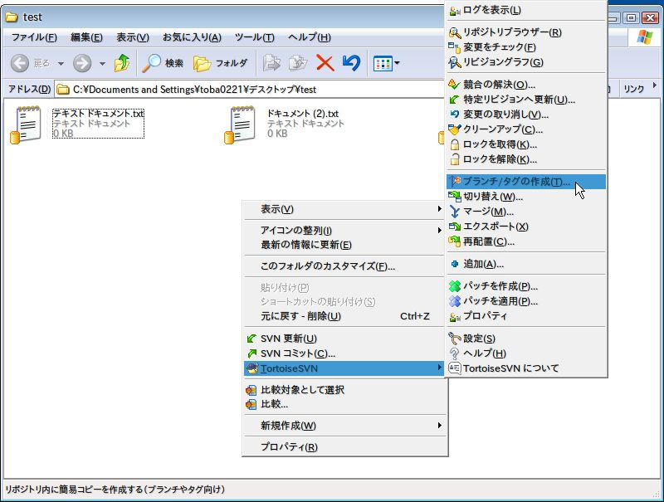
システム名 |  |  |  |  |  |  |  | 学生勤務管理システム |  |  |  | 工 程 |  | 開発基準策定 | 作 成 | 鳥羽 哲也 | 2013-05-01 | 管理記号 | DUA026
サブシステム名 |  |  |  |  |  |  |  |  |  |  |  | ドキュメント |  | 構成管理基準書 | 改 訂

 | ５． 利用ルール

 |  | 【ルール】
 |  |  | ・ | 設計書やオブジェクトはコミットしない。

 |  |  | ・ | 作成途中のものはコミットしない。単体テストが完了したもののみコミットする。
 |  |  |  | (リビジョンを無駄に上げると、リポジトリが肥大化します)

 |  |  | ・ | 常に無視するフォルダ/ファイル(別紙参照)は、あらかじめクライアントに追加しておくこと。
 |  |  |  | (TortoiseSVNの例)
 |  |  |  | *.o *.lo *.la *.al .libs *.so *.so.[0-9]* *.a *.pyc *.pyo *.rej *~ #*# .#* .*.swp .DS_Store
 |  |  |  | *.obj *\obj *.exe *.scc *.suo *.ncb *.user *.opt *.clw *.aps *.vcl *.vco *.vcb ・・・ |  |  |  |  |  |  |  |  | ←追加
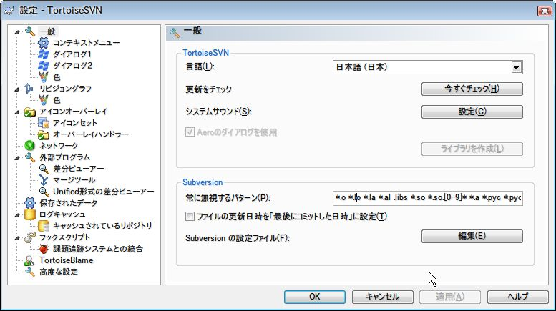

 |  |  | ・ | ワークスペース内で無視するフォルダ/ファイルは、バージョン管理から除外し、無視リストに追加すること。
 |  |  |  | (TortoiseSVNの例)
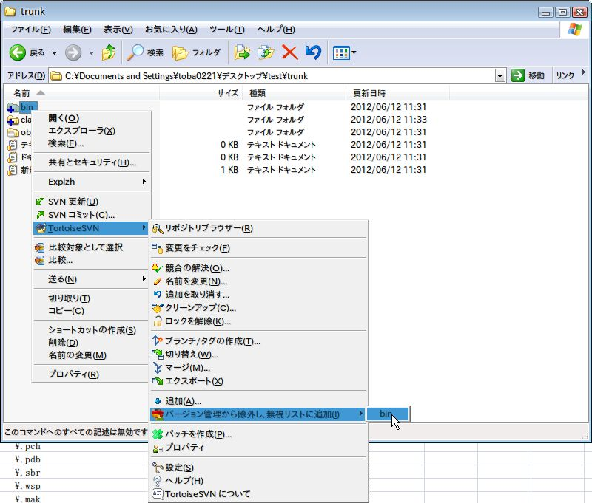

 |  | 【コミット時の制限】
 |  |  | ※ | 以下のルールを守らないと、コミットできません。
 |  |  |  | (フックスクリプトによりコミットエラーにします)

 |  |  | ・ | 階層は次のようにする。
 |  |  |  | /svn
 |  |  |  | └ | /xxxx_project |  |  |  |  | (作番先頭4桁_英数字30桁)
 |  |  |  |  | ├ | /trunk |  |  |  |  | ← 普段コミットするところ
 |  |  |  |  | │ | ├ | /アプリ1
 |  |  |  |  | │ | │ | └ | 最新のソース
 |  |  |  |  | │ | └ | /アプリ2
 |  |  |  |  | │ |  | └ | 最新のソース
 |  |  |  |  | ├ | /branches |  |  |  |  | ← 枝分かれさせるときにコピーするところ
 |  |  |  |  | │ | └ | /日付_xxxx |  |  | (日付は西暦8桁。_xxxx部分は任意)
 |  |  |  |  | │ |  | ├ | /アプリ1
 |  |  |  |  | │ |  | │ | └ | 枝分かれしたソース
 |  |  |  |  | │ |  | └ | /アプリ2
 |  |  |  |  | │ |  |  | └ | 枝分かれしたソース
 |  |  |  |  | └ | /tags |  |  |  |  | ← リリース時などのストップモーション
 |  |  |  |  |  | └ | /日付_xxxx |  |  | (日付は西暦8桁。_xxxx部分は任意)
 |  |  |  |  |  |  | ├ | /アプリ1
 |  |  |  |  |  |  | │ | └ | リリース等のタグ
 |  |  |  |  |  |  | └ | /アプリ2
 |  |  |  |  |  |  |  | └ | リリース等のタグ
 |  |  |  | または
 |  |  |  | /svn
 |  |  |  | └ | /xxxx_project |  |  |  |  | (作番先頭4桁_英数字30桁)
 |  |  |  |  | ├ | /trunk |  |  |  |  | ← 普段コミットするところ
 |  |  |  |  | │ | └ | 最新のソース
 |  |  |  |  | ├ | /branches |  |  |  |  | ← 枝分かれさせるときにコピーするところ
 |  |  |  |  | │ | └ | /日付_xxxx |  |  | (日付は西暦8桁。_xxxx部分は任意)
 |  |  |  |  | │ |  | └ | 枝分かれしたソース
 |  |  |  |  | └ | /tags |  |  |  |  | ← リリース時などのストップモーション
 |  |  |  |  |  | └ | /日付_xxxx |  |  | (日付は西暦8桁。_xxxx部分は任意)
 |  |  |  |  |  |  | └ | リリース等のタグ

 |  |  | ・ | 必ずコメントを記入しないとコミットできません。

 |  |  | ・ | 1 ファイル 500KB以下の制限があります。
 |  |  |  | → .dll と .jar は 1ファイル 5MB以下

 |  |  | ・ | プログラムファイルやオブジェクトファイル、中間ファイルやアーカイブファイルなどは
 |  |  |  | コミットできません。(別紙参照)

 |  |  | ・ | tags にコミットしたものは、それ以降更新できません。
 |  |  |  |  | テスト環境や本番環境に持っていくために更新が必要になる場合は、
 |  |  |  |  | 【テスト環境用修正】
 |  |  |  |  | または
 |  |  |  |  | 【本番環境用修正】
 |  |  |  |  | を含んだコメントをコメント欄に記載することで、強制的にコミットすることができます。

 |  | 【使用方法】
 |  |  | ・ | 基本的な使い方は、ここをよく読んで覚えてください。

 |  |  |  | http://tortoisesvn.net/docs/release/TortoiseSVN_ja/tsvn-dug.html

 |  |  |  | まずは以下の順で読んでいくと分かりやすいと思われる。

 |  |  |  |  | 作業コピーのチェックアウト
 |  |  |  |  | 新しいファイルやディレクトリの追加
 |  |  |  |  | ファイルやフォルダーのコピー・移動・名前の変更
 |  |  |  |  | ファイルやディレクトリの無視
 |  |  |  |  | 削除、移動、名前変更
 |  |  |  |  | 変更の取り消し
 |  |  |  |  | 変更のリポジトリへのコミット
 |  |  |  |  | ブランチ/タグの作成

 |  |  | ・ | 最新ソースは、trunk に入れること。
 |  |  |  | リリース時には、tags にタグを作成すること。
 |  |  |  | 別バージョンを作成する際は、branches にブランチを作成してメンテナンスすること。
 |  |  |  | ブランチでのメンテナンス結果をトランクに反映する際には、マージ機能を利用すること。

 |  |  | ・ | エクスプローラーでのファイル操作(コピー、移動、リネーム)は絶対に
 |  |  |  | 行わないこと。

 |  |  |  | 別ファイルと認識され、履歴が引き継がれず、リポジトリも肥大化する。

 |  |  |  | 例えば、ブランチやタグを作成する場合も、コピーではなくSubversionの機能を使用すること。
 |  |  |  | また、ファイルのリネームや移動も、エクスプローラーで行わないこと。

